Beschreibung
Beschreibung Ersparnisberechnung Sommertarif

Im Tabellenblatt "Ersparnisberechnung Sommertarif" können Sie sich die Ersparnis durch den niedrigeren Sommertarif von 01.04.2026 bis 30.09.2026 zwischen 10:00 und 16:00 Uhr berechnen lassen.
Beachten Sie, dass für die tatsächliche Verrechnung des niedrigeren Sommertarifs Ihr Smart Meter Viertelstundenwerte übertragen muss (Opt-In-Konfiguration).

Für die Ersparnisberechnung sind die Eingabe Ihrer Postleitzahl (, gegebenenfalls die Auswahl Ihres Netzbetreibers) und die Eingabe Ihres Verbrauchs erforderlich.

Wege zur Ersparnisberechnung:
A) Verbrauchseingabe mit Viertelstundenwerten
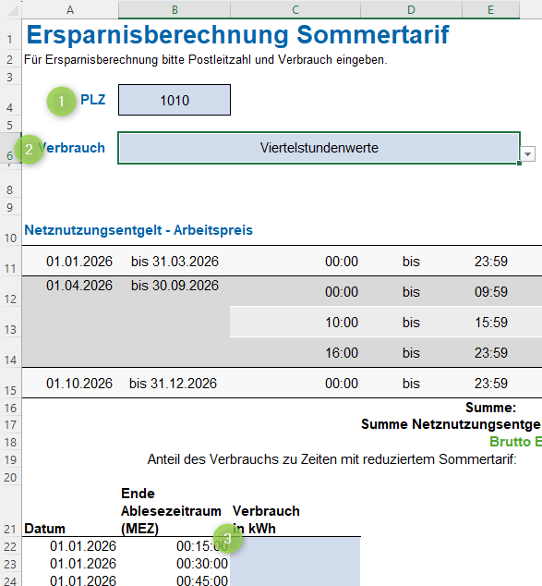

 |  | 1. | Geben Sie Ihre PLZ ein.
 |  |  | Sollten mehrere Netzbetreiber zur Auswahl stehen, wird ein Dropdown-Feld eingeblendet. Wählen Sie hier bitte Ihren Netzbetreiber.
 |  |  | (Nur mit der Auswahl des richtigen Netzbetreibers können etwaige individuelle Messentgelte richtig berücksichtigt werden.)

 |  | 2. | Wählen Sie bei Verbrauch "Viertelstundenwerte".

 |  | 3. | Fügen Sie Ihre Viertelstundenwerte ein.
 |  |  | Die Viertelstundenwerte können unterhalb der Tabelle "Netznutzungsentgelt - Arbeitspreis" eingefügt werden.
 |  |  | Beachten Sie, dass (maximal) 35.040 Viertelstundenwerte eingefügt werden können.
 |  |  | Als Annäherung können Sie hier die Viertelstundenwerte aus 2025 eingeben.

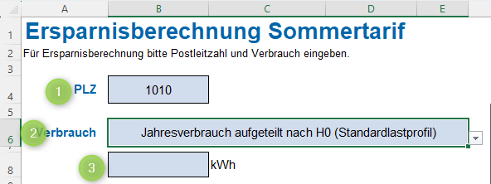
B) Eingabe des Jahresverbrauchs und Aufteilung nach Standardlastprofil (H0)
 |  | 1. | Geben Sie Ihre PLZ ein.
 |  |  | Sollten mehrere Netzbetreiber zur Auswahl stehen, wird ein Dropdown-Feld eingeblendet. Wählen Sie hier bitte Ihren Netzbetreiber.
 |  |  | (Nur mit der Auswahl des richtigen Netzbetreibers können etwaige individuelle Messentgelte richtig berücksichtigt werden.)
 |  | 2. | Wählen Sie bei Verbrauch "Jahresverbrauch aufgeteilt nach H0 (Standardlastprofil)".
 |  | 3. | Geben Sie Ihren Jahresverbrauch ein.
 |  |  | Bei der Eingabe des Jahresverbrauchs werden die Viertelstundenwerte gemäß Standardlastprofil (H0) aufgeteilt.
 |  |  | Ihr Verbrauchsverhalten kann vom Standardlastprofil mitunter deutlich abweichen, die Ersparnisberechnung stellt in diesem Fall lediglich eine grobe Abschätzung dar.
 |  |  | Beachten Sie, dass für die Inanspruchnahme des niedrigeren Sommertarifs Ihr Smart Meter Viertelstundenwerte übertragen muss.

C) Eingabe der Verbrauchswerte nach Zeitperioden
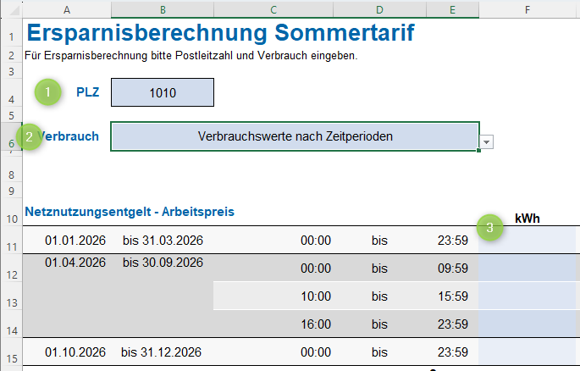

 |  | 1. | Geben Sie Ihre PLZ ein.
 |  |  | Sollten mehrere Netzbetreiber zur Auswahl stehen, wird ein Dropdown-Feld eingeblendet. Wählen Sie hier bitte Ihren Netzbetreiber.
 |  |  | (Nur mit der Auswahl des richtigen Netzbetreibers können etwaige individuelle Messentgelte richtig berücksichtigt werden.)

 |  | 2. | Wählen Sie bei Verbrauch "Verbrauchswerte nach Zeitperioden".

 |  | 3. | Geben Sie Ihre Verbrauchswerte je Zeitperiode ein.

Ersparnis*:
Sind die nötigen Eingaben gemacht, wird die Ersparnis ausgewiesen.
Sie sehen:
1. | die Ersparnis durch den Sommertarif inkl. USt. und
2. | den Netztarif 2026 unter Berücksichtigung des Sommertarifs und ohne.

* | Ersparnis für Kund:innen der Netzebene 7 mit nicht gemessener Leistung. Doppeltarife bleiben unberücksichtigt.

